Sheet1


Level | Source | Ghi chú
1 | Level 6 Lessmore | Hiện tutorial hướng dẫn chơi
2 | Level 14 Lessmore
3 | Level 17 Lessmore
4 | Level 19 Lessmore
5 | Level 36 Lessmore
6 | Level 6 Easybrain | Lấy thông số grid, số mũi tên nhưng đổi shape thành hình viên kim cương (grid 28x24, 40 arrow)
7 | Level 33 Lessmore
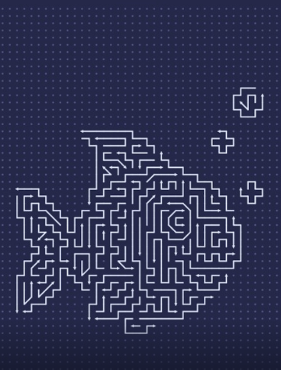
8 | Level 40 Lessmore | 8 Easy
9 | Level 57 Lessmore
10 | Level 10 Easybrain | Lấy thông số grid, số mũi tên nhưng đổi shape thành củ lạc (grid 25x32, 86 arrow)
11 | Level 31 Lessmore
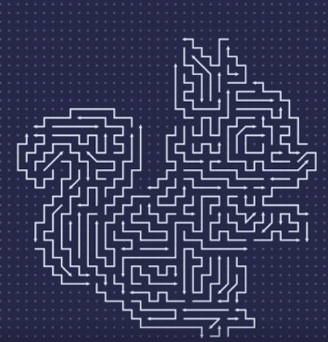
12 | Level 39 Lessmore
13 | Level 32 Lessmore
14 | Level 50 Lessmore
15 | Level 35 Lessmore
16 | Level 9 Easybrain
17 | Level 44 Lessmore
18 | Level 14 Easybrain
19 | Level 19 Easybrain
20 | Level 20 Easybrain
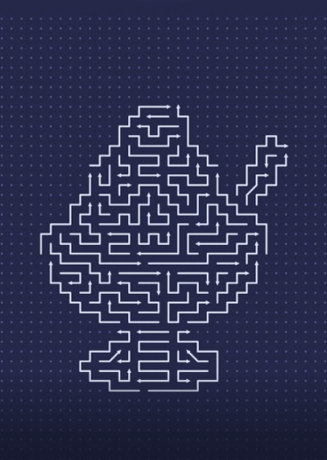
21 | Level 21 Easybrain | Lấy thông số grid, số mũi tên nhưng đổi shape thành đầu gấu trúc (grid 27x28, 100 arrow)
22 | Level 22 Easybrain
23 | Level 16 Easybrain | Lấy thông số grid, số mũi tên nnhưng đổi shape thành hình kim tự tháp/ tấm khiên nhọn (grid 29x34, 64 arrow)
24 | Level 24 Easybrain
25 | Level 25 Easybrain
26 | Level 26 Easybrain | Lấy thông số grid, số mũi tên nhưng đổi shape thành hình con gấu trúc (grid 27x33, 85 arrow)
27 | Level 18 Easybrain
28 | Level 28 Easybrain
29 | Level 29 Easybrain
30 | Level 30 Easybrain
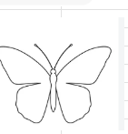
31 | Level 31 Easybrain
32 | Level 32 Easybrain | Lấy thông số grid, số mũi tên nhưng đổi shape thành hình đầu sói/ linh dương/ hươu (grid 42x49, 141 arrow)
33 | Level 27 Easybrain
34 | Level 55 Lessmore
35 | Level 35 Easybrain
36 | Level 36 Easybrain
37 | Level 37 Easybrain
38 | Level 38 Easybrain | Lấy thông số grid, số mũi tên nhưng đổi shape thành hình người tuyết (grid 36x45, 107 arrow)
39 | Level 39 Easybrain
40 | Level 40 Easybrain

41 | Level 41 Easybrain | Lấy thông số grid, số mũi tên nhưng đổi shape thành hình chiếc lá (grid 30x43, 112 arrow)
42 | Level 42 Easybrain
43 | Level 43 Easybrain | Lấy thông số grid, số mũi tên nhưng đổi shape thành hình vali (grid 34x39, 134 arrow)
44 | Level 44 Easybrain | Lấy thông số grid, số mũi tên nhưng đổi shape thành hình bầu hồ lô (grid 34x44, 140 arrow)
45 | Level 45 Easybrain
46 | Level 46 Easybrain | Lấy thông số grid, số mũi tên nhưng đổi shape thành hình bình tưới nước (grid 19x22, 48 arrow)
47 | Level 47 Easybrain
48 | Level 48 Easybrain | Lấy thông số grid, số mũi tên nhưng đổi shape thành hình bình hoa (grid 32x49, 134 arrow)
49 | Level 49 Easybrain
50 | Level 50 Easybrain
51 | Level 51 Easybrain

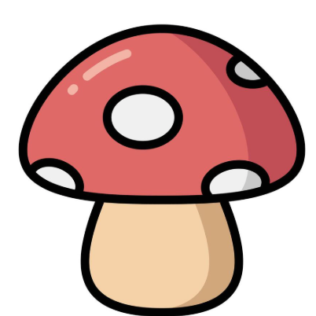
52 | Level 52 Easybrain | Lấy thông số mũi tên, sinh thành hình vuông (grid 38x40, 150 arrow)
53 | Level 53 Easybrain | Lấy thông số mũi tên, đổi shape thành hình bướm (grid 25x33, 96 arrow)
54 | Level 54 Easybrain
55 | Level 55 Easybrain | Lấy thông số mũi tên, sinh thành hình tròn (grid 29x31, 80 arrow)
56 | Level 56 Easybrain | Sinh thành hình ngón tay V (grid 40x41, 150 arrow) - k sinh được
57 | Level 57 Easybrain
58 | Level 58 Easybrain
59 | Level 59 Easybrain | grid 38x38, 170 arrow, đổi shape thành hình cây nấm
60 | Level 60 Easybrain
61 | Level 61 Easybrain | grid 21x27, 68 arrow, đổi shape thành hình cốc cafe take away
62 | Level 62 Easybrain

63 | Level 63 Easybrain

64 | Level 64 Easybrain | grid 31x31, 60 line, đổi shape thành hình bầu dục
65 | Level 65 Easybrain
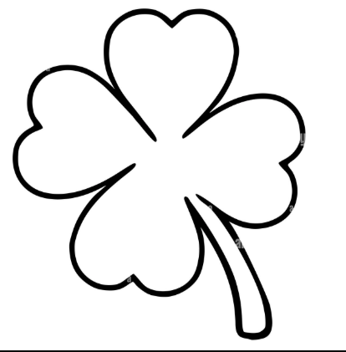
66 | Level 66 Easybrain | grid 33x34, 152 line, đổi shape thành quả bí ngô
67 | Level 67 Easybrain
68 | Level 68 Easybrain | grid 34x3, 120 arrow, đổi shape thành hình tròn
69 | Level 69 Easybrain
70 | Level 70 Easybrain
71 | Level 71 Easybrain
72 | Level 72 Easybrain | grid 39x39, 112 arrow, đổi shape thành hình vuông
73 | Level 73 Easybrain | grid 46x46, 172 arrow, đổi shape thành cỏ 4 lá
74 | Level 74 Easybrain
75 | Level 75 Easybrain

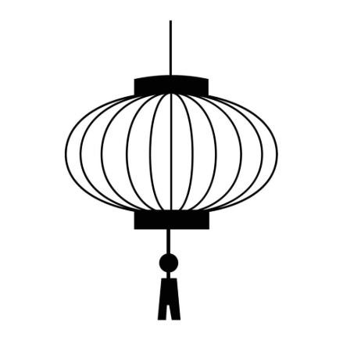
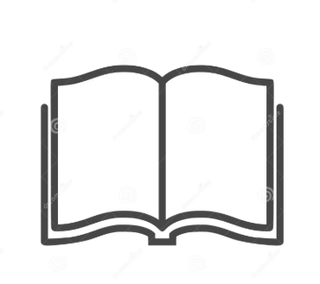
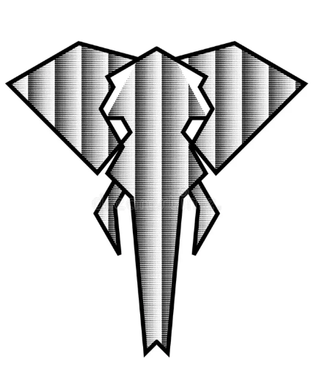
76 | Level 76 Easybrain
77 | Level 77 Easybrain
78 | Level 78 Easybrain
79 | Level 79 Easybrain | grid 31x31, 96 arrow, đổi shape thành hình robot
80 | Level 80 Easybrain | grid 30x22, 78 arrow, đổi shape thành hình bánh sinh nhật
81 | Level 81 Easybrain
82 | Level 82 Easybrain
83 | Level 83 Easybrain | grid 39x31, 110 arrow, đổi shape thành hình quyển sách đang mở
84 | Level 84 Easybrain
85 | Level 85 Easybrain
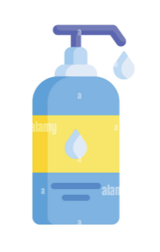
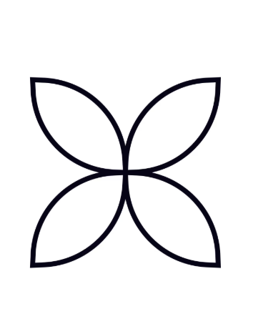
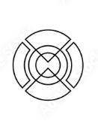
86 | Level 86 Easybrain | grid 38x42, 148 arrow, đổi shape thành hình đèn lồng
87 | Level 87 Easybrain
88 | Level 88 Easybrain | grid 26x48, 92 arrow, đổi shape thành hình bình rửa tay
89 | Level 89 Easybrain | grid 27x27, 92 arrow, đổi shape thành hình tròn
90 | Level 90 Easybrain | grid 42x45, 172 arrow, đổi shape thành hình đối xứng (hình bên cạnh hình chai rửa tay)
91 | Level 91 Easybrain
92 | Level 92 Easybrain | grid 38x36, 176 arrow, đổi shape thành hình tròn cắt đối xứng
93 | Level 93 Easybrain | grid 46x49, 164 arrow, đổi shape thành hình đầu voi
94 | Level 94 Easybrain | gid 45x48, 138 arrow, đổi shape thành hình con cá
95 | Level 95 Easybrain | grid 28x41, 147 arrow, đổi shape thành hình chữ nhật
96 | Level 96 Easybrain | grid 28x35, 100 arrow, đổi shape thành hình cốc kem
97 | Level 97 Easybrain
98 | Level 98 Easybrain | grid 18x27, 58 arrow, đổi shape thành hình kem ốc quế
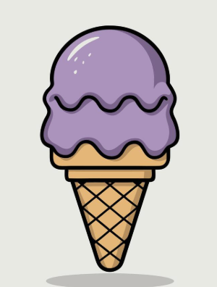
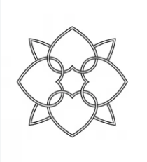
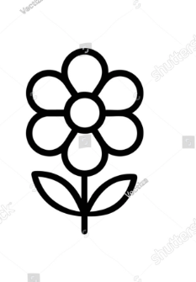
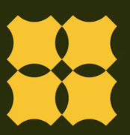
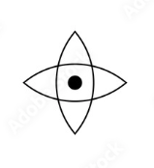
99 | Level 99 Easybrain | grid 40x42, 190 arrow, đổi shape thành hình đối xứng trái tim (cạnh hình kem ốc quế)
100 | Level 100 Easybrain
101 | Level 101 Easybrain | grid 29x37, 73 arrow, đổi shape thành hình cây hoa
102 | Level 102 Easybrain
103 | Level 103 Easybrain
104 | Level 104 Easybrain | grid 45x47, 144 arrow, đổi shape thành hình vuông đối xứng
105 | Level 105 Easybrain | grid 31x31, 51 arrow, đổi shape thành hình oval đan đối xứng
106 | Level 106 Easybrain
107 | Level 107 Easybrain | grid 23x23, 44 arrow, đổi shape thành hình giọt nước

108 | Level 108 Easybrain | grid 18x22, 38 arrow, đổi shape thành hình âm dương
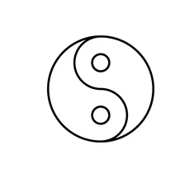
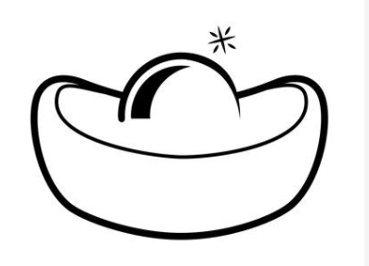
109 | Level 109 Easybrain
110 | Level 110 Easybrain | grid 41x38, 125 arrow, đổi shape thành hình con sóc
111 | Level 111 Easybrain
112 | Level 112 Easybrain
113 | Level 113 Easybrain
114 | Level 114 Easybrain
115 | Level 115 Easybrain | grid 33x33, 74 arrow, đổi shape thành hình chữ nhật chia đôi (chia như hình mẫu nhưng đổi thành 2 nửa chữ nhật)
116 | Level 116 Easybrain | grid 19x42, 54 arrow, đổi shape thành hình chai rượu
117 | Level 117 Easybrain | grid 26x22, 48 arrow, đổi shape thành hình thỏi vàng
118 | Level 118 Easybrain
119 | Level 119 Easybrain | grid 22x22, 62 arrow, đổi shape thành hình tivi có ăngten

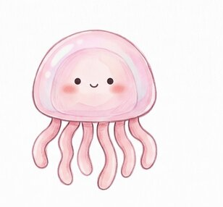
120 | Level 120 Easybrain
121 | Level 121 Easybrain
122 | Level 122 Easybrain | grid 26x26, 54 arrow, đổi shape thành hình cái mũ
123 | Level 123 Easybrain
124 | Level 124 Easybrain | grid 33x28, 56 arrow, đổi shape thành hình con mèo
125 | Level 125 Easybrain | grid 33x38, 104 arrow, đổi shape thành hình oval
126 | Level 126 Easybrain | grid 27x24, 67 arrow, đổi shape thành hình ấm trà
127 | Level 127 Easybrain | grid 28x28, 68 arrow, đổi shape thành hình vuông
128 | Level 128 Easybrain
129 | Level 129 Easybrain | grid 31x30, 69 arrow, đổi shape thành hình tròn đối xứng (cạnh hình ấm trà)
130 | Level 130 Easybrain
131 | Level 131 Easybrain
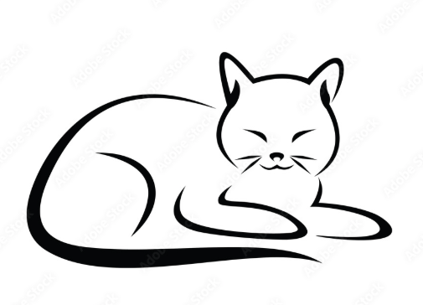
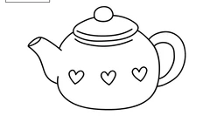


132 | Level 132 Easybrain | grid 30x35, 58 arrow, đổi shape thành hình tam giác cân
133 | Level 133 Easybrain | grid 41x41, 100 arrow, đổi shape thành hình ngôi sao 4 cánh (cạnh hình tròn đối xứng)
134 | Level 134 Easybrain
135 | Level 135 Easybrain
136 | Level 136 Easybrain | grid 26x28, 71 arrow, đổi shape thành hình tạ tay
137 | Level 137 Easybrain | grid 27x32, 85 arrow, đổi shape thành hình lá phong
138 | Level 138 Easybrain
139 | Level 139 Easybrain | grid 37x39, 89 arrow, đổi shape thành hình cây búa

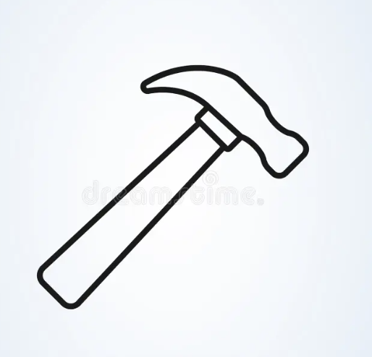
140 | Level 140 Easybrain


141 | Level 141 Easybrain
142 | Level 142 Easybrain
143 | Level 143 Easybrain | grid 20x27, 56 arrow, đổi shape thành con mắt
144 | Level 144 Easybrain | grid 45x47, 126 arrow, đổi shape thành hình tia sét
145 | Level 145 Easybrain
146 | Level 146 Easybrain | grid 39x24, 61 arrrow, đổi shape thành hình lâu đài
147 | Level 147 Easybrain | grid 34x30, 79 arrow, đổi shape thành hoa đối xứng (hình cạnh lâu đài)
148 | Level 148 Easybrain
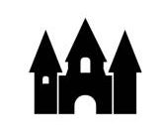
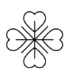
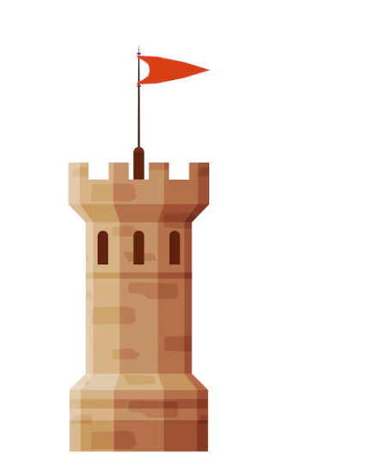
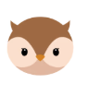
149 | Level 149 Easybrain
150 | Level 150 Easybrain | grid 42x42, 152 arrow, đổi shape thành hình lâu đài có lá cờ
151 | Level 151 Easybrain | grid 19x29, 69 arrow, đổi shape thành hình đầu cú mèo
152 | Level 152 Easybrain | grid 28x26, 76 arrow, đổi shape thành hình vuông
153 | Level 153 Easybrain
154 | Level 154 Easybrain
155 | Level 155 Easybrain | grid 48x44, 129 arrow, đổi shape thành hình ủng có cắm hoa
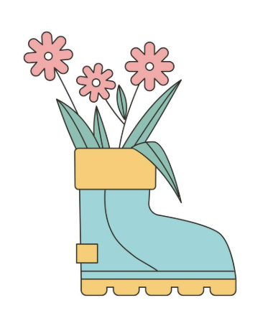


156 | Level 156 Easybrain | grid 32x27, 81 arrow, đổi shape thành hình đôi cánh
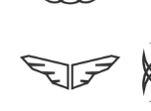
157 | Level 157 Easybrain
158 | Level 158 Easybrain
159 | Level 159 Easybrain
160 | Level 160 Easybrain
161 | Level 161 Easybrain | grid 18x22, 37 arrow, đổi shape thành hình chữ nhật
162 | Level 162 Easybrain | grid 27x27, 59 arrow, đổi shape thành hình vuông
163 | Level 163 Easybrain
164 | Level 164 Easybrain
165 | Level 165 Easybrain | grid 21x29, 56 arrow, đổi shape thành hình ngọn lửa
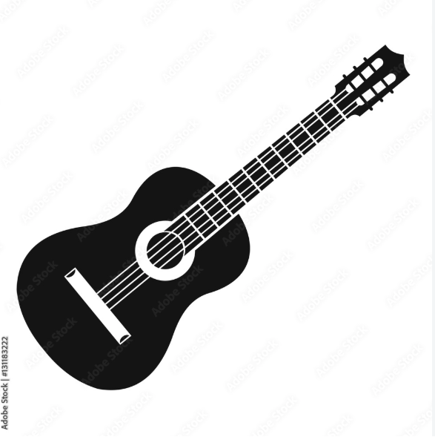


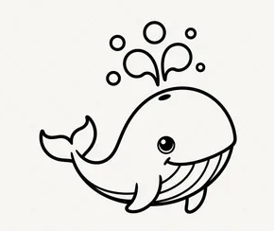
166 | Level 166 Easybrain
167 | Level 167 Easybrain
168 | Level 168 Easybrain
169 | Level 169 Easybrain | grid 30x30, 77 arrow, đổi shape thành hình hoa sen
170 | Level 170 Easybrain
171 | Level 171 Easybrain
172 | Level 172 Easybrain
173 | Level 173 Easybrain
174 | Level 174 Easybrain
175 | Level 175 Easybrain | grid 35x42, 92 arrow, đổi shape thành hình cây ghi-ta
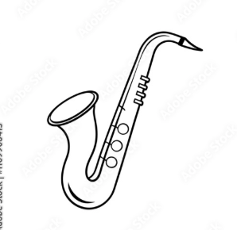
176 | Level 176 Easybrain
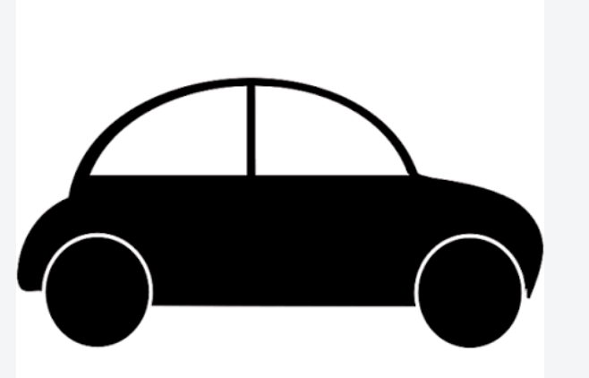
177 | Level 177 Easybrain
178 | Level 178 Easybrain
179 | Level 179 Easybrain
180 | Level 180 Easybrain
181 | Level 181 Easybrain
182 | Level 182 Easybrain | grid 28x36, 76 arrow, đổi shape thành hình chữ nhật
183 | Level 183 Easybrain
184 | Level 184 Easybrain
185 | Level 185 Easybrain
186 | Level 186 Easybrain | grid 27x30, 64 arrow, đổi shape thành hình ô vs giọt nước ở trên
187 | Level 187 Easybrain
188 | Level 188 Easybrain | grid 30x35, 81 arrow, đổi shape thành hình cốc beer
189 | Level 189 Easybrain | grid 21x26, 63 arrow, đổi shape thành hình chữ nhật
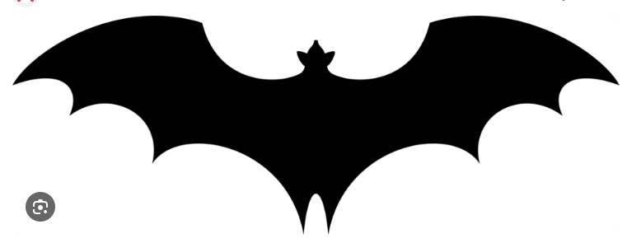


190 | Level 190 Easybrain
191 | Level 191 Easybrain
192 | Level 192 Easybrain
193 | Level 193 Easybrain | grid 53x34, 100 arrow, đổi shape thành hình cá voi
194 | Level 194 Easybrain
195 | Level 195 Easybrain
196 | Level 196 Easybrain | grid 33x35, 76 arrow, đổi shape thành hình ô tô
197 | Level 197 Easybrain
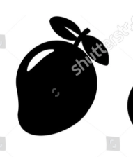
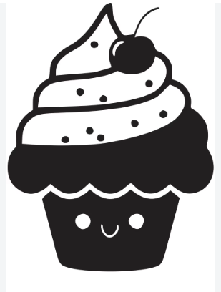
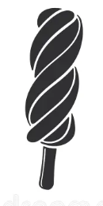
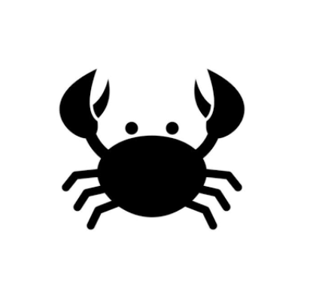
198 | Level 198 Easybrain
199 | Level 199 Easybrain
200 | Level 200 Easybrain
201 | Level 201 Easybrain
202 | Level 202 Easybrain | grid 28x33, 54 arrow, đổi shape thành hình kèn saxophone
203 | Level 203 Easybrain | grid 26x24, 74 arrow, đổi shape thành hình con dơi
204 | Level 204 Easybrain | grid 32x33, 55 arrow, đổi shape thành hình cung tên
205 | Level 205 Easybrain
206 | Level 206 Easybrain
207 | Level 207 Easybrain | grid 23x30, 59 arrow, đổi shape thành hình cây hoa tulip
208 | Level 208 Easybrain
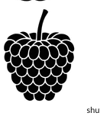

209 | Level 209 Easybrain

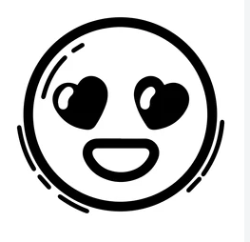
210 | Level 210 Easybrain
211 | Level 211 Easybrain | grid 26x23, 51 arrow, đổi shape thành hình tròn
212 | Level 212 Easybrain
213 | Level 213 Easybrain | grid 29x30, 68 arrow, đổi shape thành hình bán nguyệt
214 | Level 214 Easybrain
215 | Level 215 Easybrain
216 | Level 216 Easybrain | grid 28x30, 88 arrow, đổi shape thành hình bầu dục
217 | Level 217 Easybrain | grid 26x34, 67 arrow, đổi shape thành hình con ếch
218 | Level 218 Easybrain
219 | Level 219 Easybrain | grid 28x30, 76 arrow, đổi shape thành hình bầu dục
220 | Level 220 Easybrain | grid 46x45, 160 arrow, đổi shape thành hình tròn
221 | Level 221 Easybrain
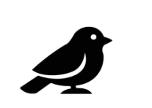
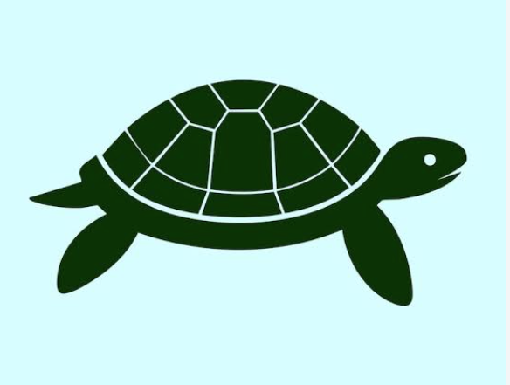
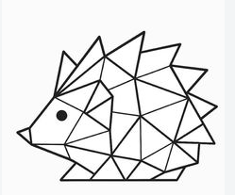
222 | Level 222 Easybrain
223 | Level 223 Easybrain | grid 28x46, 128 arrow, đổi shape thành hình quả xoài
224 | Level 224 Easybrain
225 | Level 225 Easybrain
226 | Level 226 Easybrain | grid 20x36, 68 arrow, đổi shape thành hình bánh cupcake
227 | Level 227 Easybrain
228 | Level 228 Easybrain
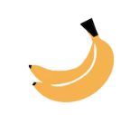
229 | Level 229 Easybrain

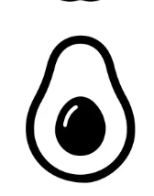
230 | Level 230 Easybrain | grid 36x36, 75 arrow, đổi shape thành hình kem que
231 | Level 231 Easybrain
232 | Level 232 Easybrain
233 | Level 233 Easybrain
234 | Level 234 Easybrain | grid 34x42, 108 arrow, đổi shape thành hình con cua
235 | Level 235 Easybrain | grid 19x31, 64 arrow, đổi shape thành hình thoi
236 | Level 236 Easybrain | grid 23x27, 41 arrow, đổi shape thành hình dấu hỏi chấm
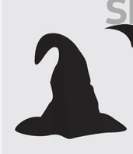

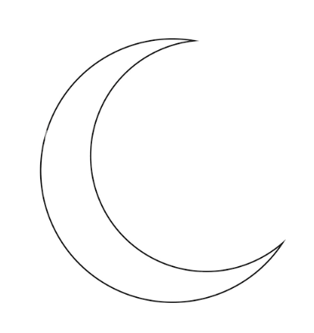
237 | Level 237 Easybrain
238 | Level 238 Easybrain | grid 40x45, 110 arrow, đổi shape thành hình quả mâm xôi
239 | Level 239 Easybrain | grid 41x43, 123 arrow, đổi shape thành hình mặt cười
240 | Level 240 Easybrain
241 | Level 241 Easybrain
242 | Level 242 Easybrain | grid 29x28, 61 arrow, đổi shape thành hình con chim
243 | Level 243 Easybrain
244 | Level 244 Easybrain | grid 23x35, 60 arrow, đổi shape thành hình kẹo lolipop
245 | Level 245 Easybrain
246 | Level 246 Easybrain | grid 32x23, 54 arrow, đổi shape thành hình con rùa
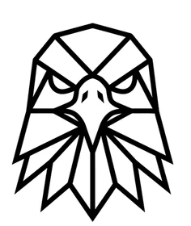
247 | Level 247 Easybrain
248 | Level 248 Easybrain
249 | Level 249 Easybrain | grid 35x33, 79 arrow, đổi shape thành hình con nhím
250 | Level 250 Easybrain
251 | Level 251 Easybrain
252 | Level 252 Easybrain
253 | Level 253 Easybrain
254 | Level 254 Easybrain | gid 35x41, 107 arrow, đổi shape thành hình quả chuối
255 | Level 255 Easybrain
256 | Level 256 Easybrain | grid 32x34, 87 arrow, đổi shape thành hình quả dâu tây
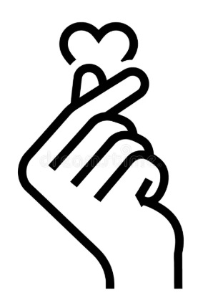
257 | Level 257 Easybrain
258 | Level 258 Easybrain
259 | Level 259 Easybrain
260 | Level 260 Easybrain
261 | Level 261 Easybrain

262 | Level 262 Easybrain | grid 31x34, 89 arrow, đổi shape thành hình nửa quả bơ
263 | Level 263 Easybrain
264 | Level 264 Easybrain
265 | Level 265 Easybrain
266 | Level 266 Easybrain
267 | Level 267 Easybrain
268 | Level 268 Easybrain
269 | Level 269 Easybrain
270 | Level 270 Easybrain
271 | Level 271 Easybrain
272 | Level 272 Easybrain
273 | Level 273 Easybrain

274 | Level 274 Easybrain
275 | Level 275 Easybrain
276 | Level 276 Easybrain
277 | Level 277 Easybrain
278 | Level 278 Easybrain
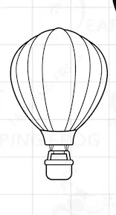

279 | Level 279 Easybrain | grid 21x32, 54 arrow, đổi shape thành hình chữ N
280 | Level 280 Easybrain

281 | Level 281 Easybrain
282 | Level 282 Easybrain
283 | Level 283 Easybrain | grid 41x39, 106 arrow, đổi shape thành hình mũ phù thủy
284 | Level 284 Easybrain
285 | Level 285 Easybrain
286 | Level 286 Easybrain
287 | Level 287 Easybrain
288 | Level 288 Easybrain
289 | Level 289 Easybrain

290 | Level 290 Easybrain
291 | Level 291 Easybrain

292 | Level 292 Easybrain | grid 37x39, 91 arrow, đổi shape thành hình ngôi sao 6 cánh
293 | Level 293 Easybrain
294 | Level 294 Easybrain
295 | Level 295 Easybrain
296 | Level 296 Easybrain
297 | Level 297 Easybrain | grid 26x27, 70 arrow, đổi shape thành hình trăng lưỡi liềm
298 | Level 298 Easybrain | grid 30x30, 78 arrow, đổi shape thành hình chiim ưng

299 | Level 299 Easybrain
300 | Level 300 Easybrain
301 | Level 301 Easybrain
302 | Level 302 Easybrain

303 | Level 303 Easybrain | grid 40x39, 104 arrow, đổi shape thành hình tay thả tim
304 | Level 304 Easybrain
305 | Level 305 Easybrain | grid 36x40, 121 arrow, đổi shape thành hình chim cánh cụt
306 | Level 306 Easybrain

307 | Level 307 Easybrain
308 | Level 308 Easybrain
309 | Level 309 Easybrain
310 | Level 310 Easybrain
311 | Level 311 Easybrain
312 | Level 312 Easybrain
313 | Level 313 Easybrain
314 | Level 314 Easybrain
315 | Level 315 Easybrain

316 | Level 316 Easybrain | grid 31x30, 73 arrow, đổi shape thành hình con chim twitter
317 | Level 317 Easybrain
318 | Level 318 Easybrain
319 | Level 319 Easybrain | grid 50x41, 133 arrow, đổi shape thành hình con cáo
320 | Level 320 Easybrain
321 | Level 321 Easybrain
322 | Level 322 Easybrain
323 | Level 323 Easybrain | grid 29x38, 66 arroww, đổi shape thành hình khinh khí cầu
324 | Level 324 Easybrain
325 | Level 325 Easybrain | grid 19x41, 65 arrow, đổi shape thành hình cây dừa đôi
326 | Level 326 Easybrain
327 | Level 327 Easybrain | grid 26x23, 49 arrow, đổi shape thành hình đồng hồ báo thức
328 | Level 328 Easybrain
329 | Level 329 Easybrain
330 | Level 330 Easybrain
331 | Level 331 Easybrain | grid 34x40, 104 arrow, đổi shape thành hình tháp chuông đồng hồ
332 | Level 332 Easybrain
333 | Level 333 Easybrain
334 | Level 334 Easybrain
335 | Level 335 Easybrain | grid 41x36, 97 arrow, đổi shape thành hình bập bênh ngựa gỗ
336 | Level 336 Easybrain
337 | Level 337 Easybrain
338 | Level 338 Easybrain | grid 26x37, 80 arrow, đổi shape thành hình con quay
339 | Level 339 Easybrain
340 | Level 340 Easybrain
341 | Level 341 Easybrain
342 | Level 342 Easybrain
343 | Level 343 Easybrain
344 | Level 344 Easybrain | grid 47x60, 177 arrow, đổi shape thành hình đầu tượng nữ thần tự do
345 | Level 345 Easybrain
346 | Level 346 Easybrain
347 | Level 347 Easybrain
348 | Level 348 Easybrain
349 | Level 349 Easybrain | grid 27x41, 99 arrow, đổi shape thành hình cốc cafe bốc khói
350 | Level 350 Easybrain

